№1
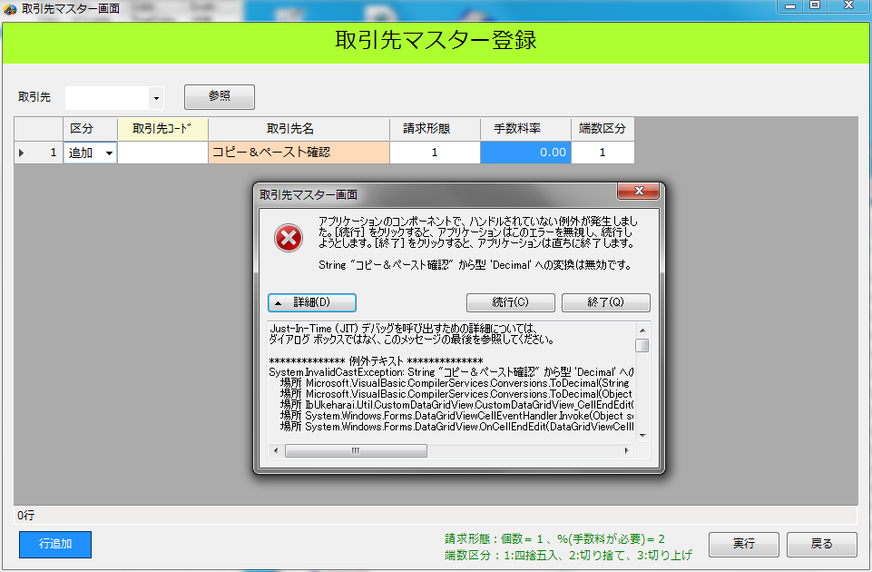

№2
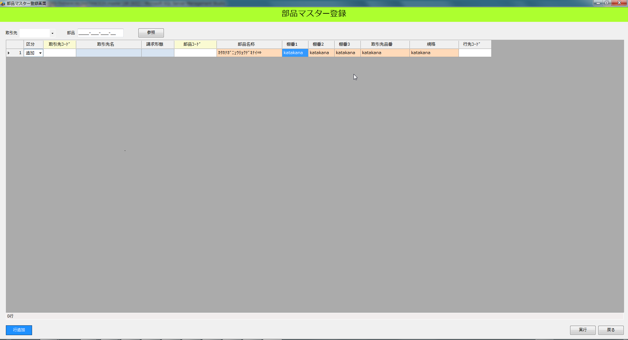

№3
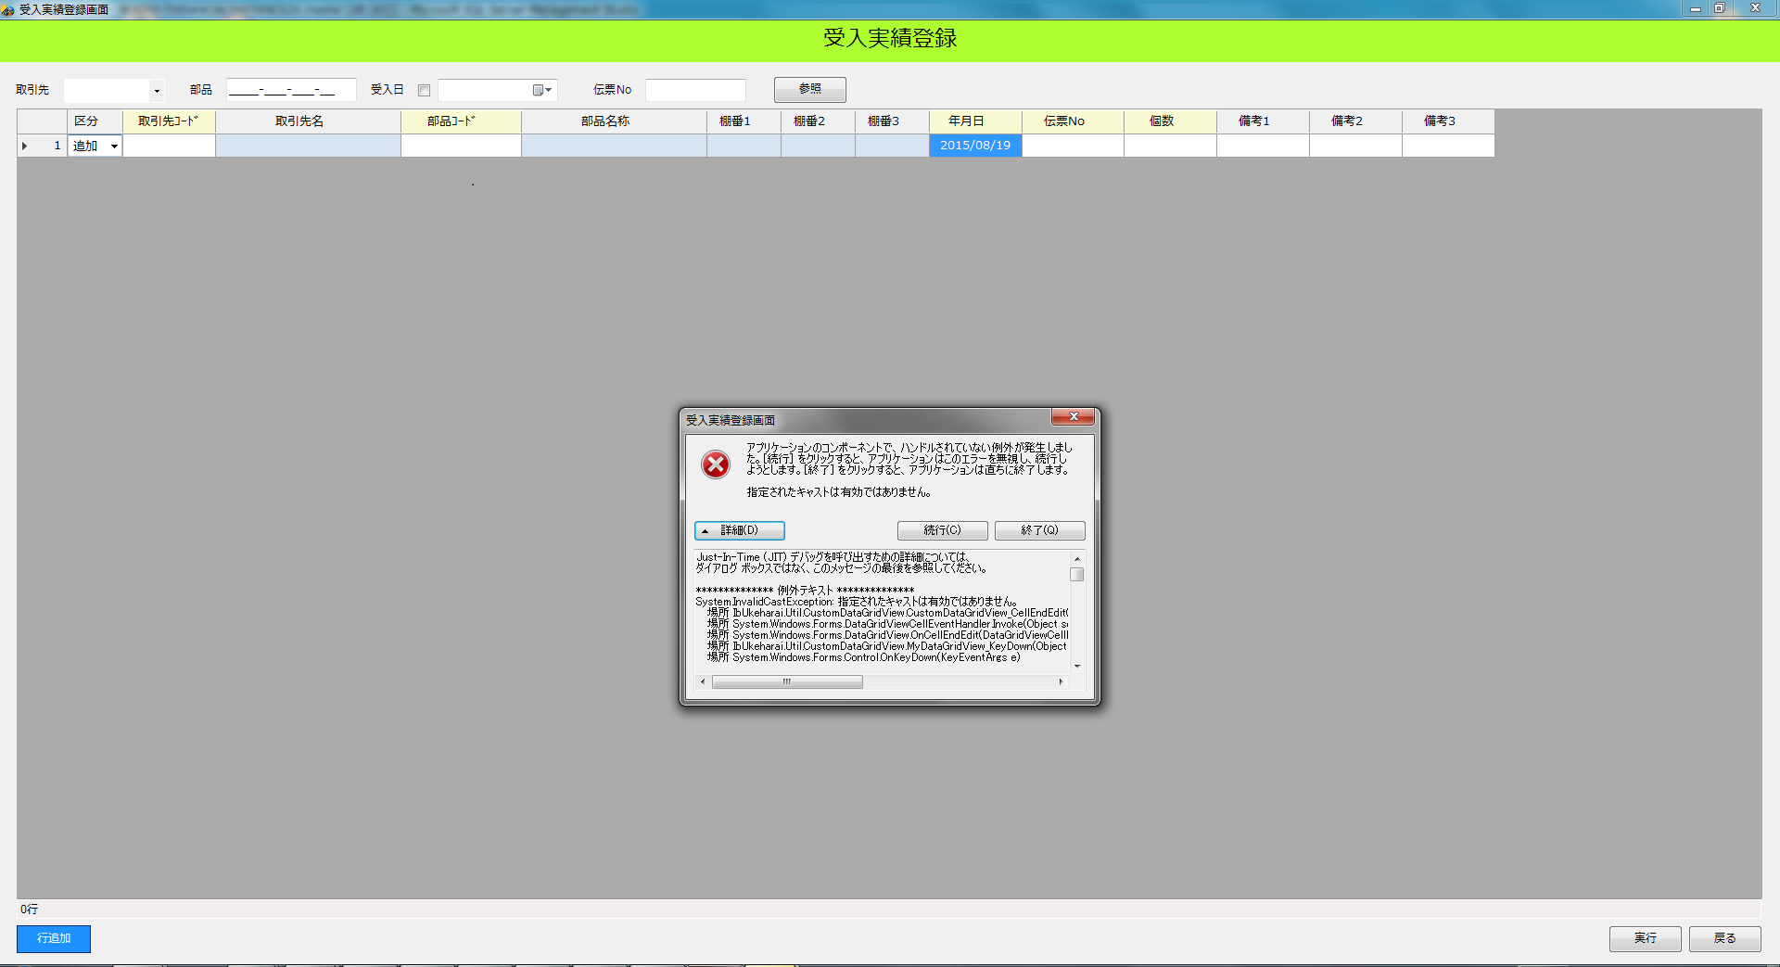

№4
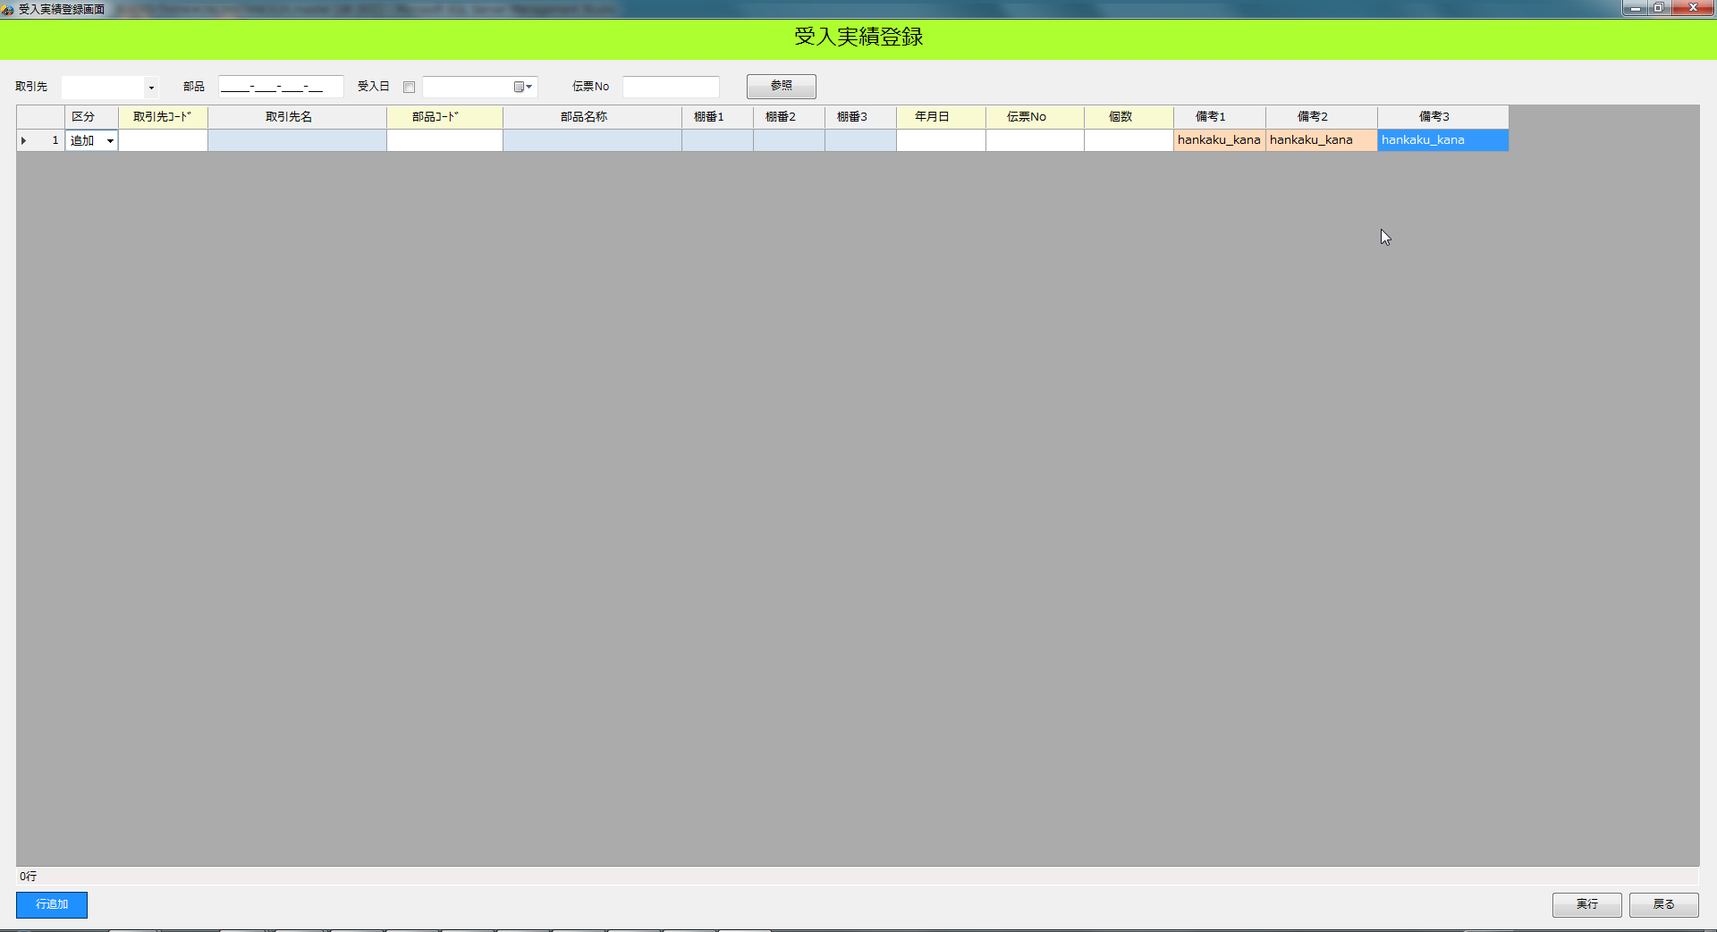

ｃ
ｃ

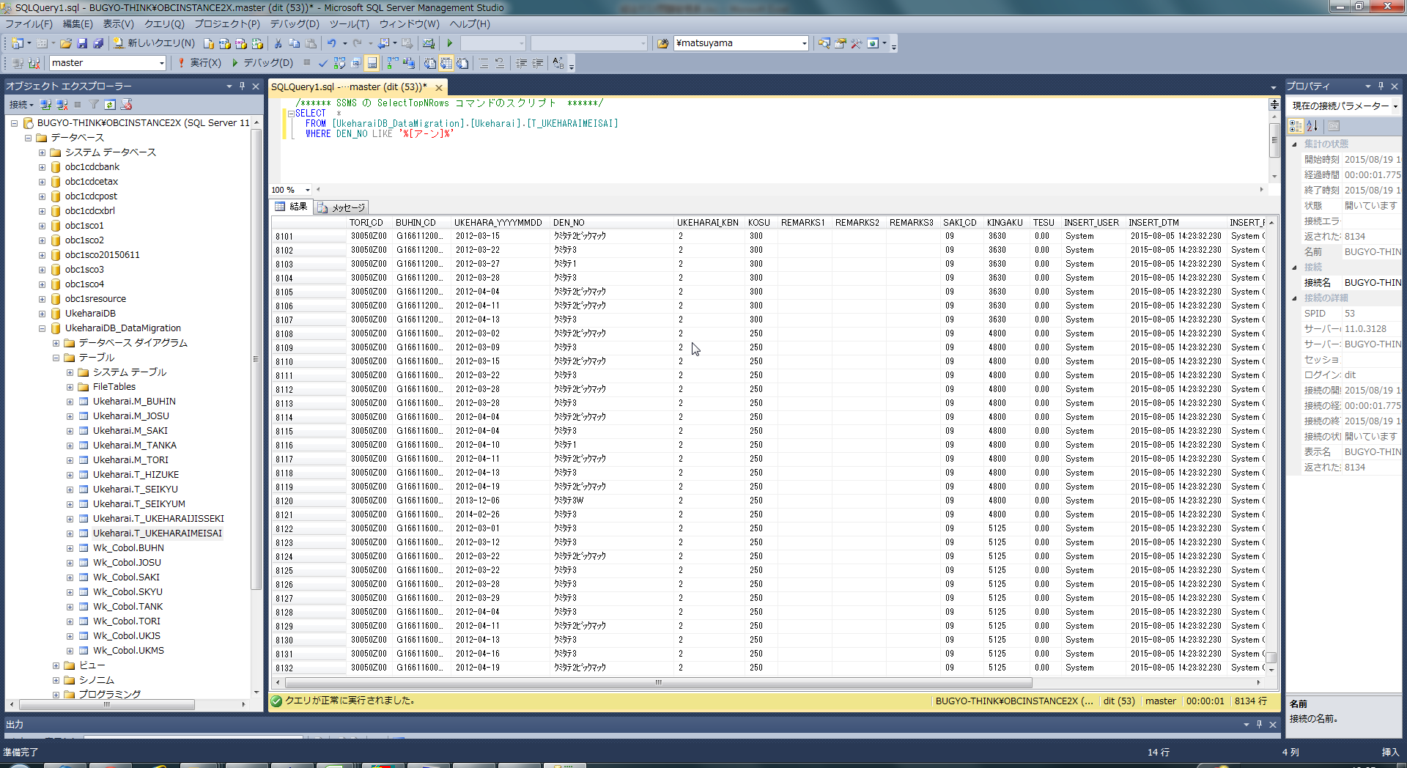

ｃ

№5
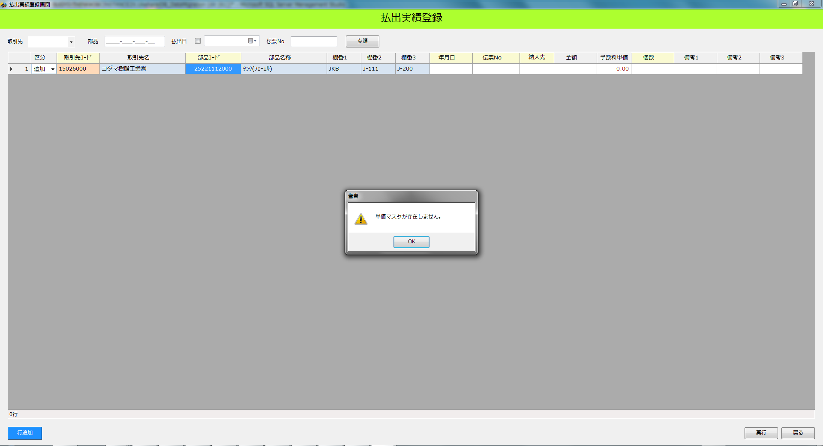

部品コードを入力して時点で警告が表示される

ｃ

№7
「取引先コード」⇒「部品コード」⇒「年月日」⇒「納入先」
の順で入力すると「手数料単価」が取得される

「取引先コード」⇒「部品コード」⇒「納入先」⇒「年月日」
の順で入力すると「手数料単価」が取得されない
ｃ

№8
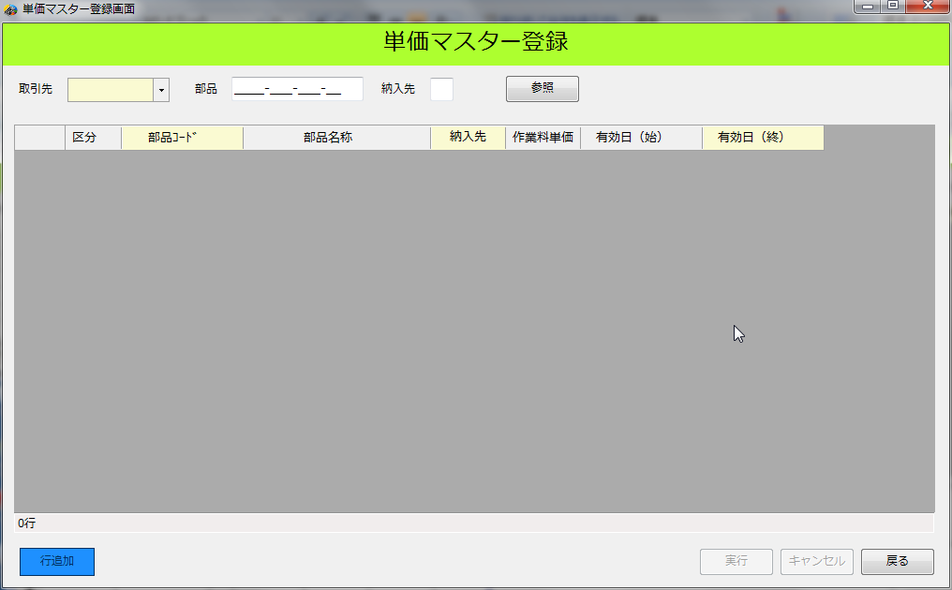
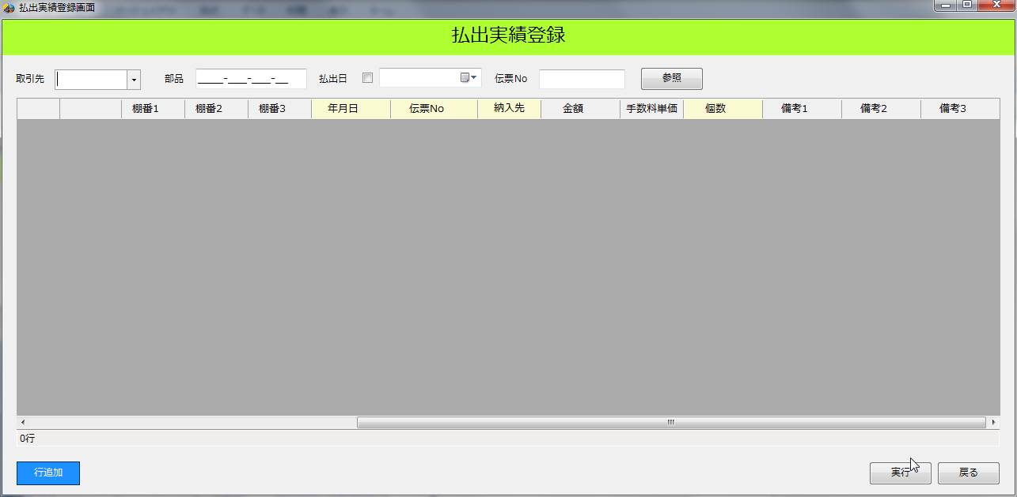

ｃ
ｃ

№9
ｃ

№10
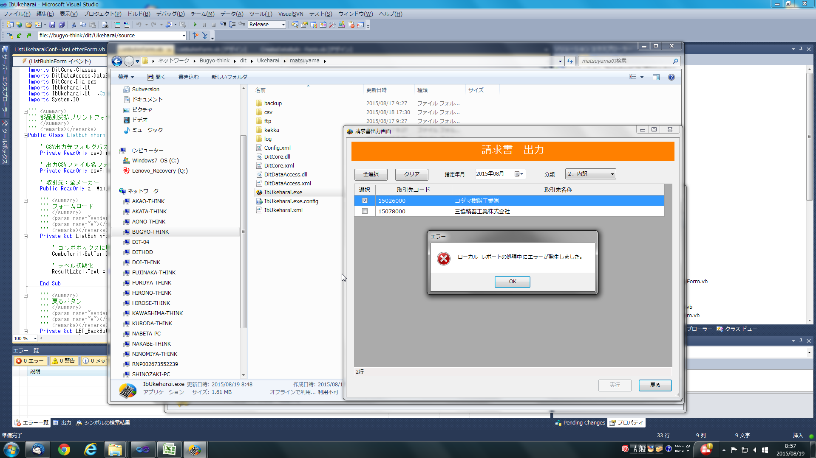
ｃ
リモートサーバ(\\Bugyo-think\)に置いた
実行モジュールで動かすとエラーが発生する
※ローカルに置いた実行モジュールだと問題なく動作する

№16
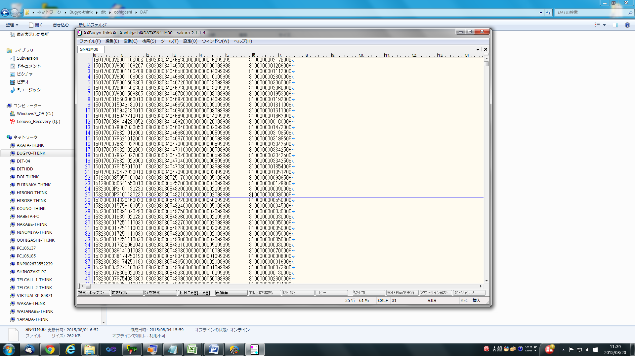

「+」や「-」が存在しない

№19
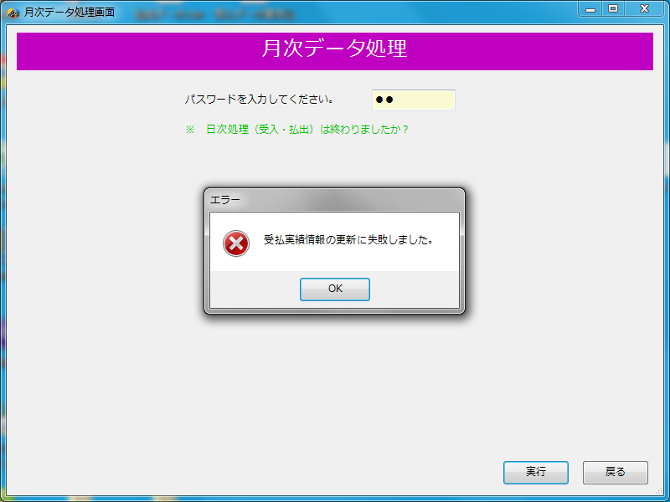
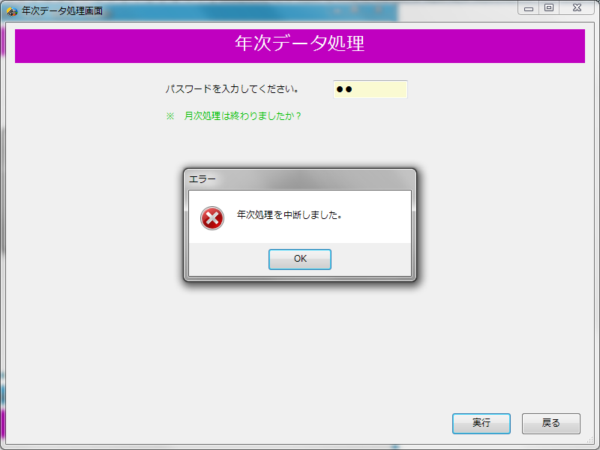
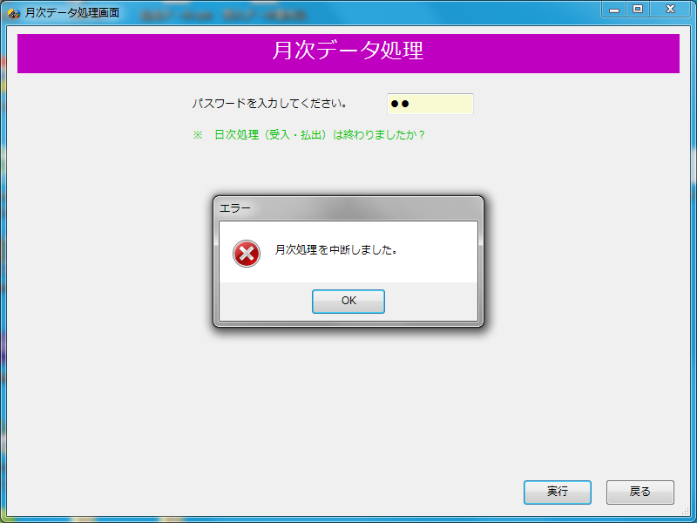
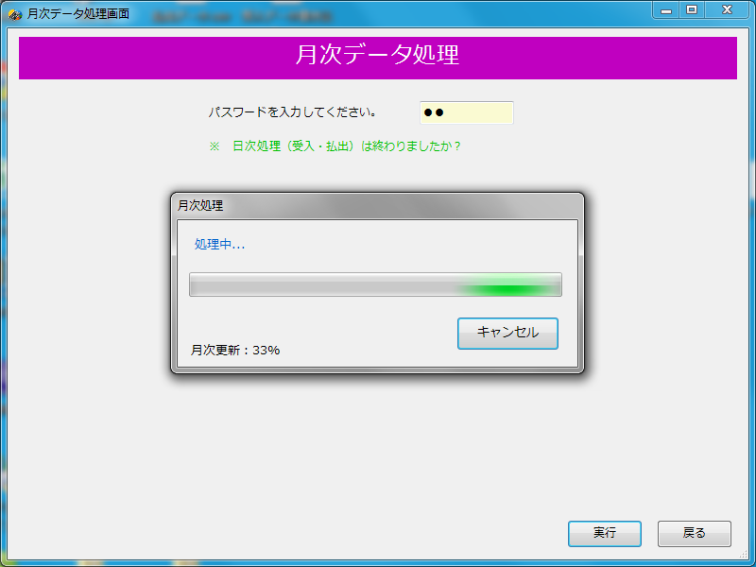
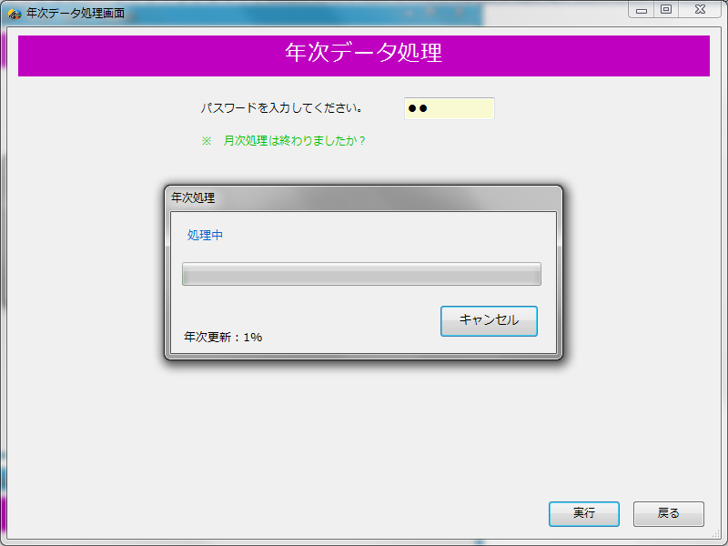

ｃ
ｃ

№21
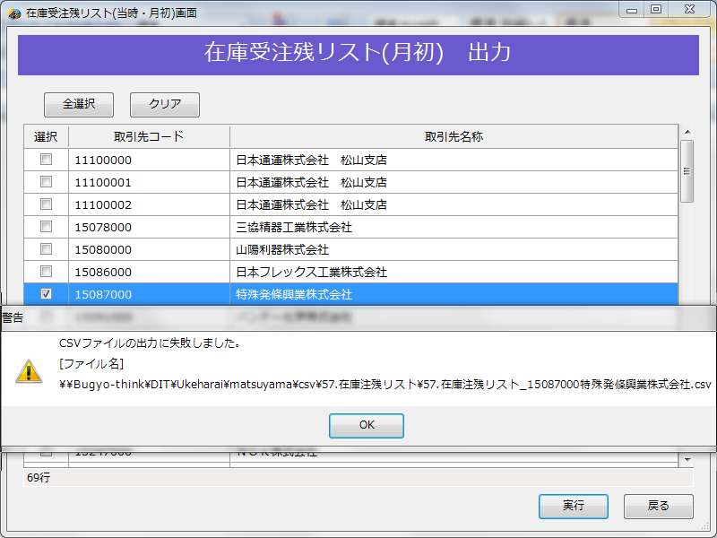

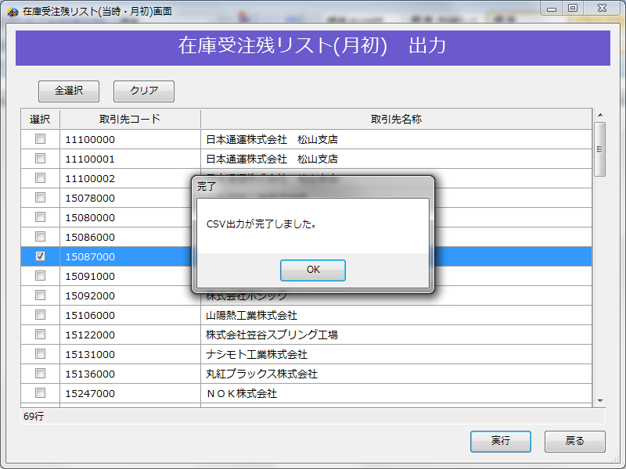

№25
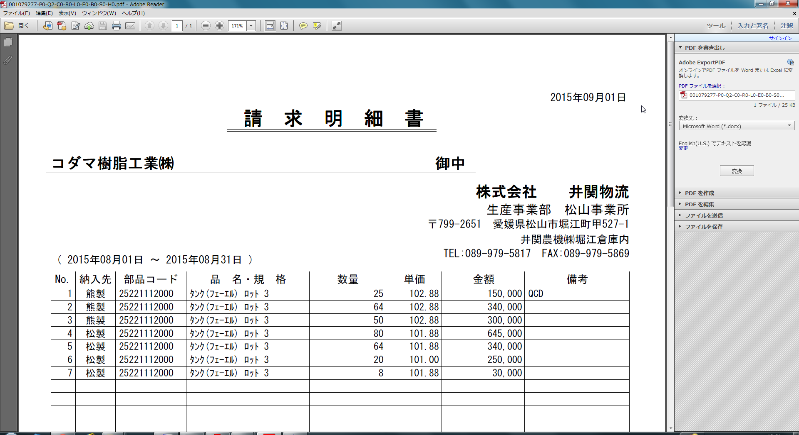

№26
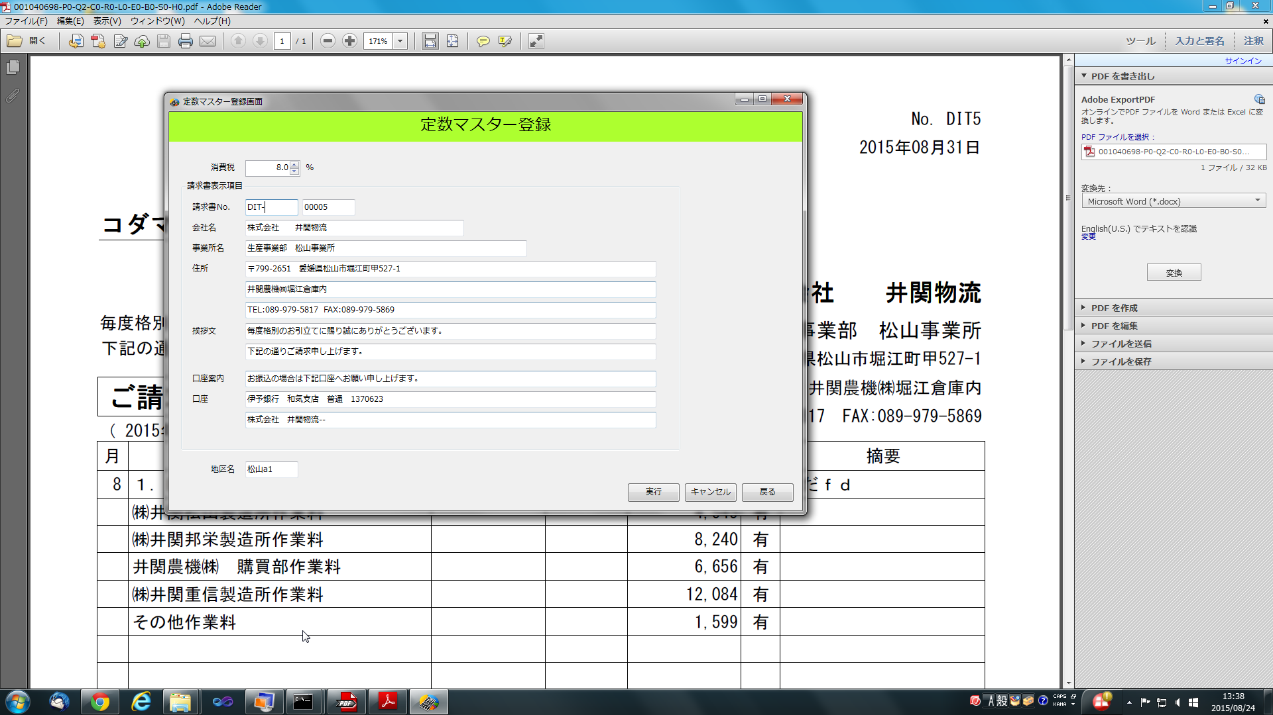
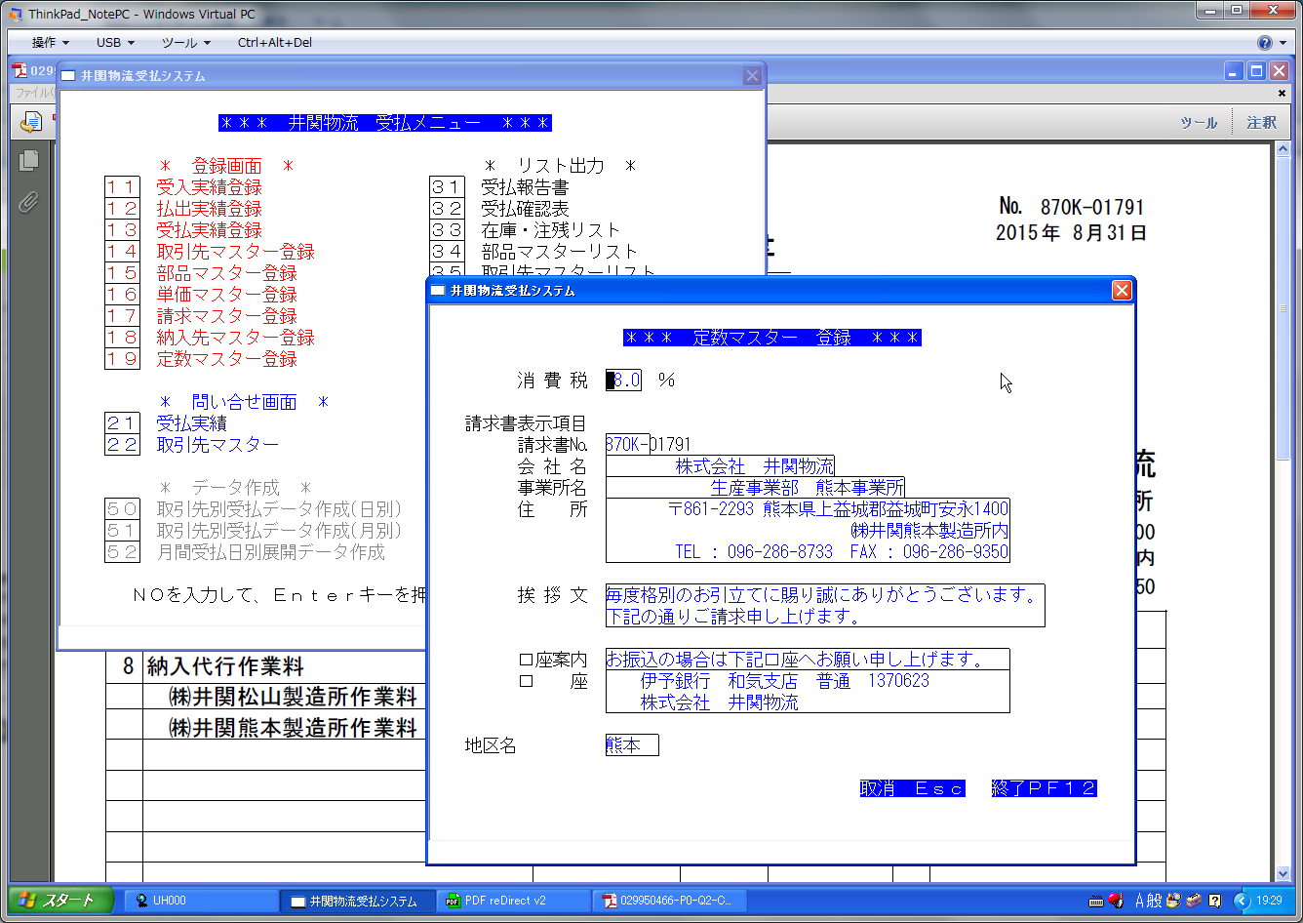

№27
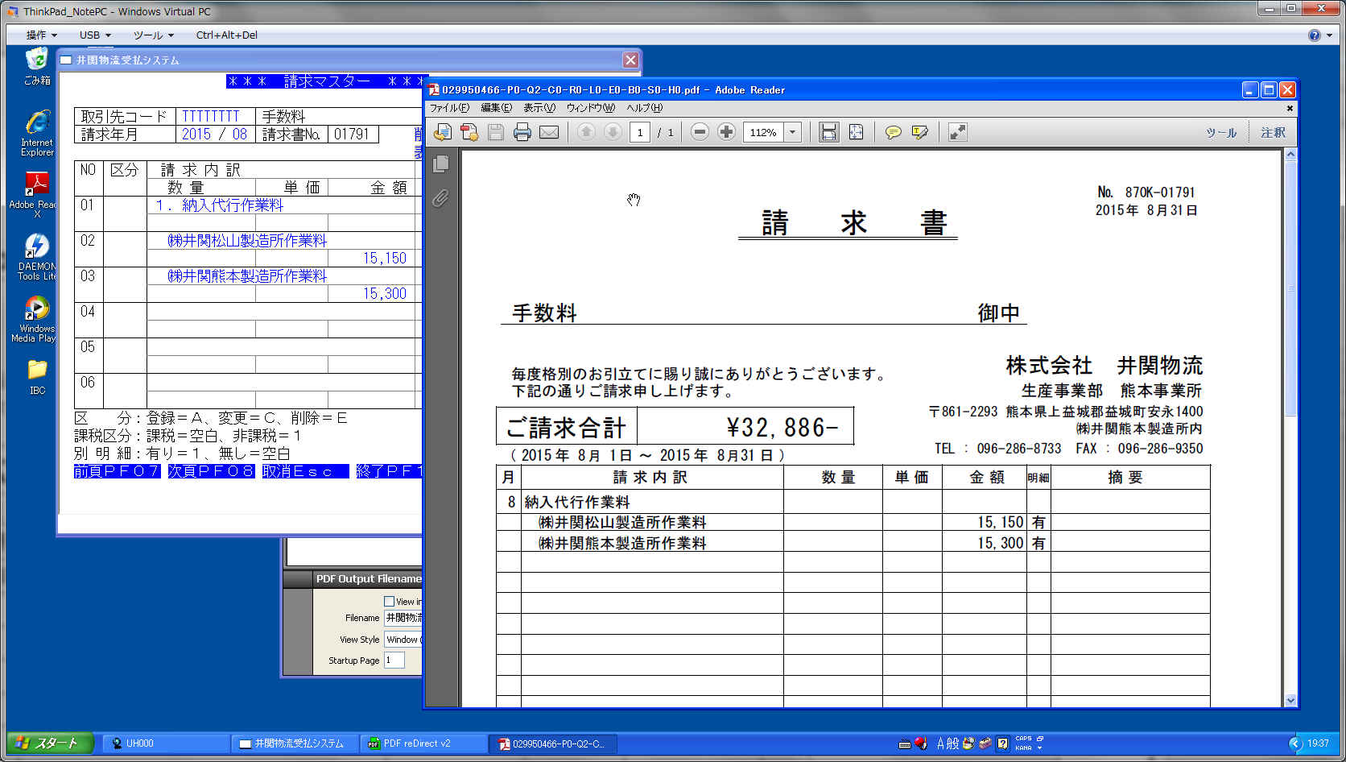

「１．」は表示していない

1

№28
 | ＜現行の請求明細書で気づいた点＞
 |  | ・納入先が変わると改ページ
 |  | ・同じ納入先で４５明細を超える場合は小計の欄に「続きあり」を表記
 |  | ・小計欄は納入先ごとに集計
 |  | ・合計欄は取引先ごとに集計

＜現行＞
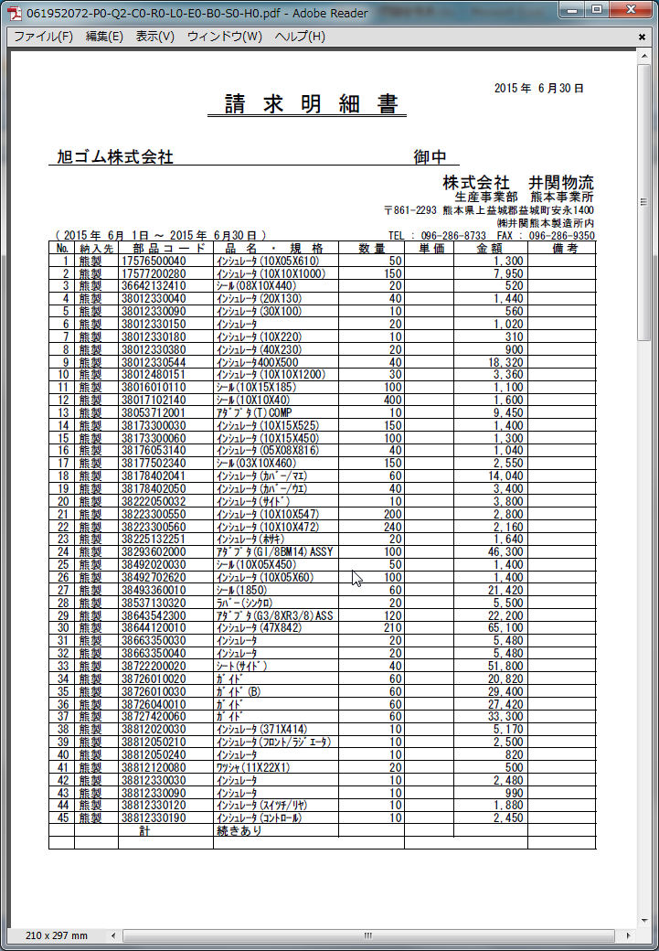
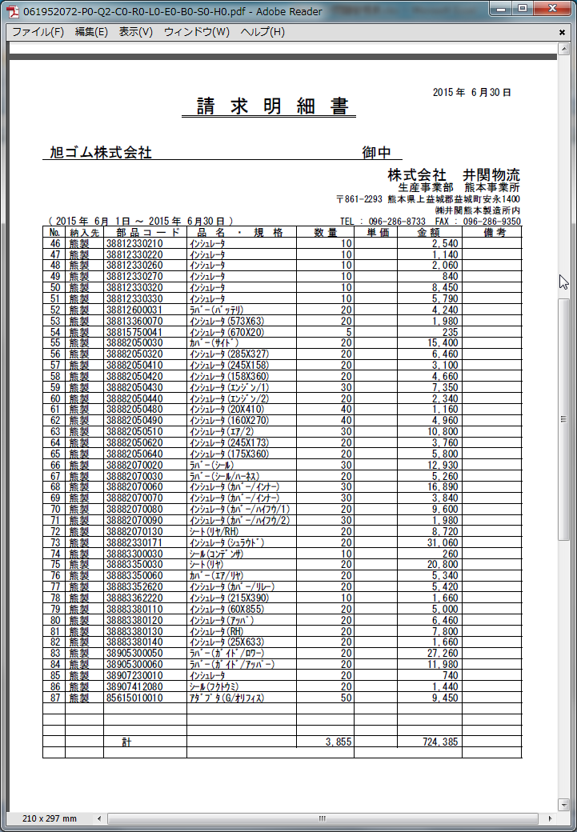
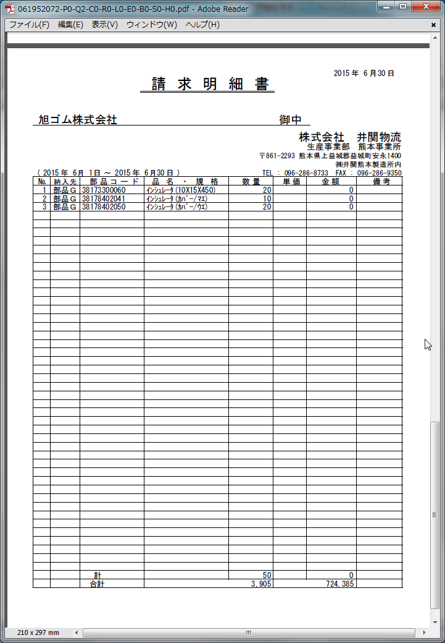
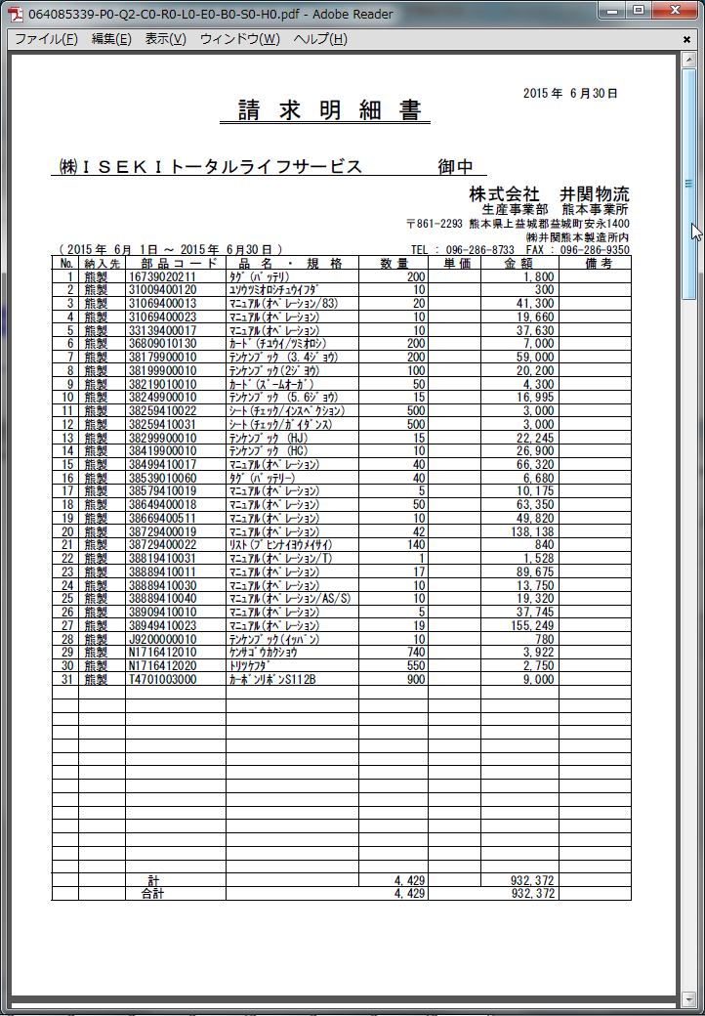

１ページ目
２ページ目
３ページ目
４ページ目

 |  |  |  | 1

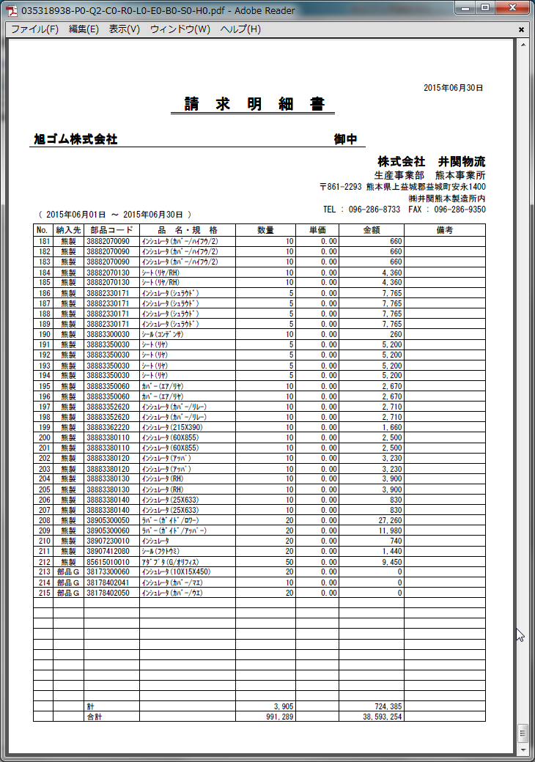
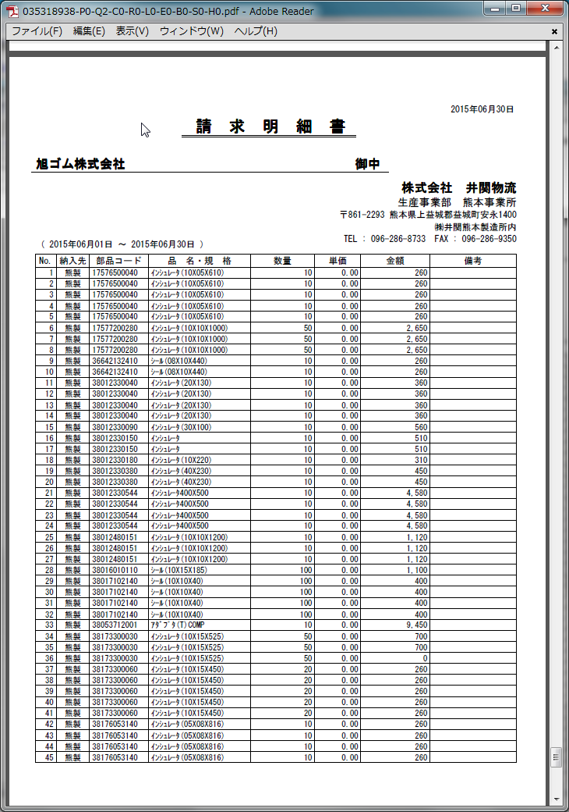
＜新＞

 |  |  | 途中ページ
 |  |  | 省略

№29
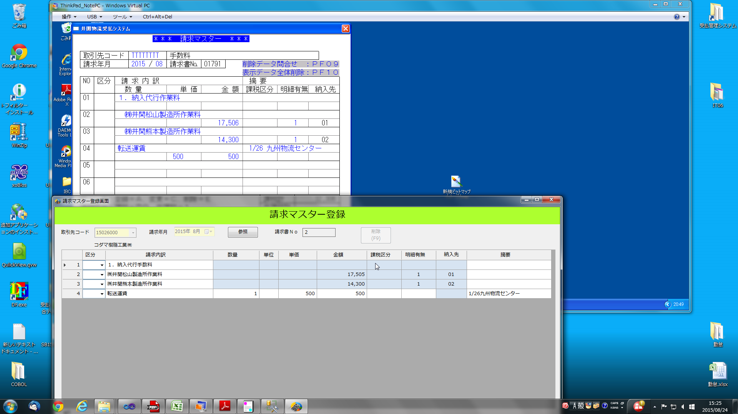

現行と金額が異なっている

1

№30
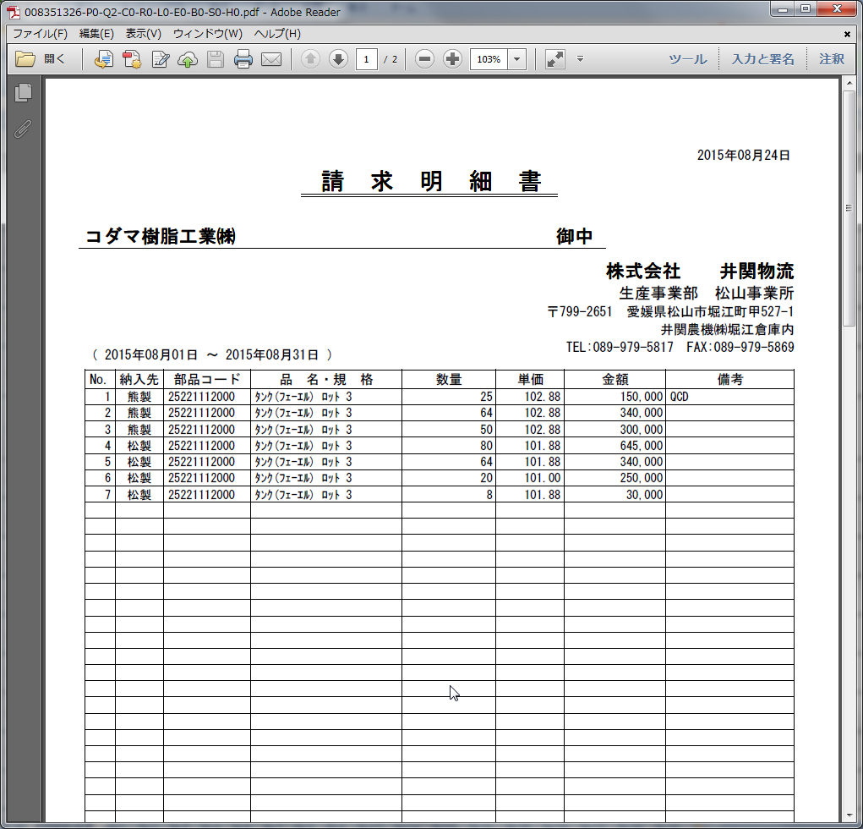

出力順序は正しいですか

1

№31
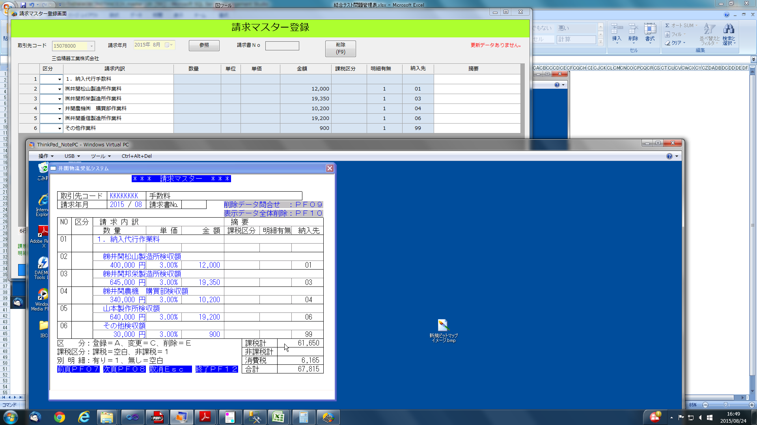

1

№32
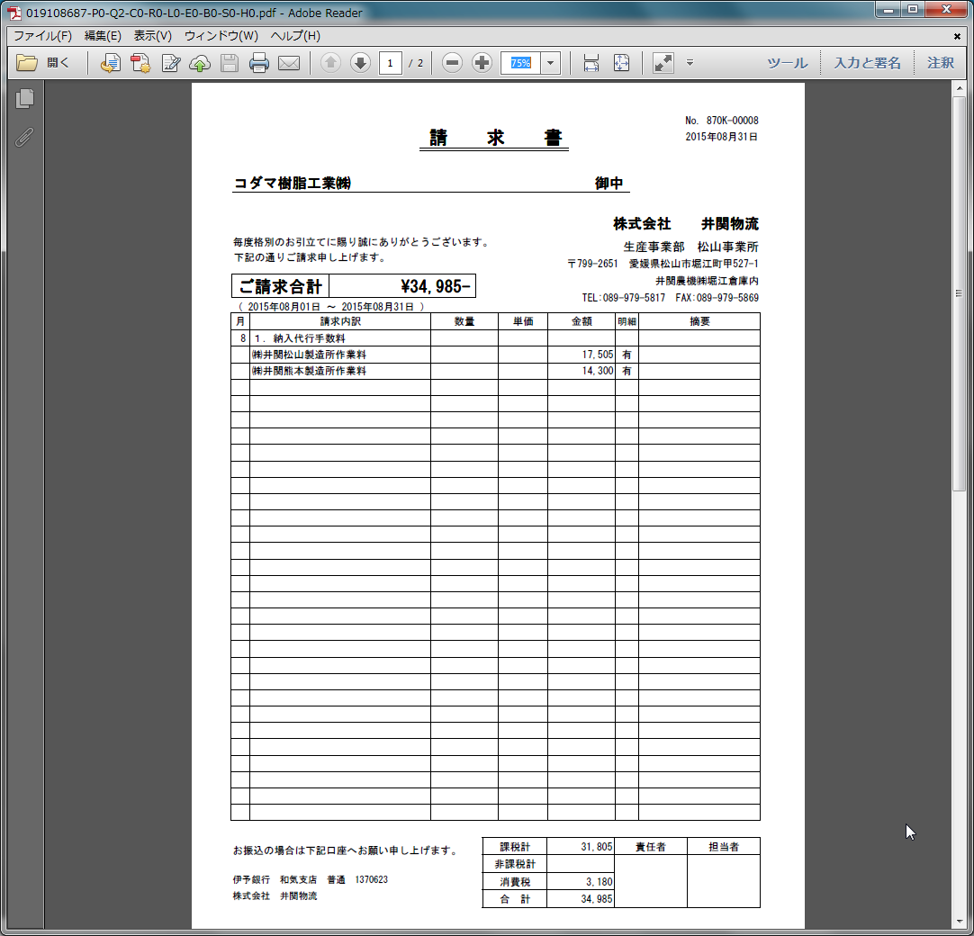

隙間がない状態にしてほしい

1

№33
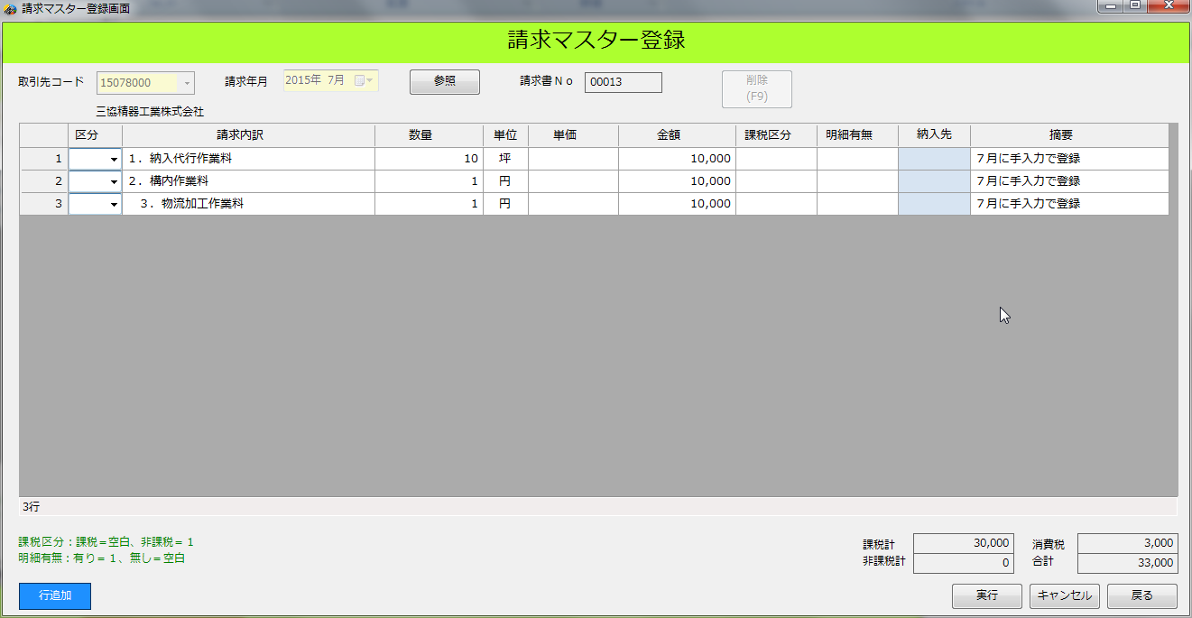

７月に３レコードを追加

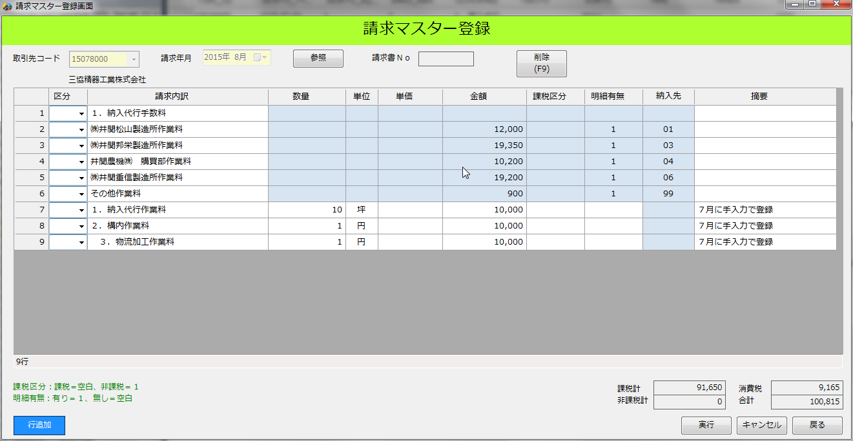
８月分を登録するために「参照」ボタンを押すと、
７月に登録した情報が自動プリセットされて表示される

c

1

№34
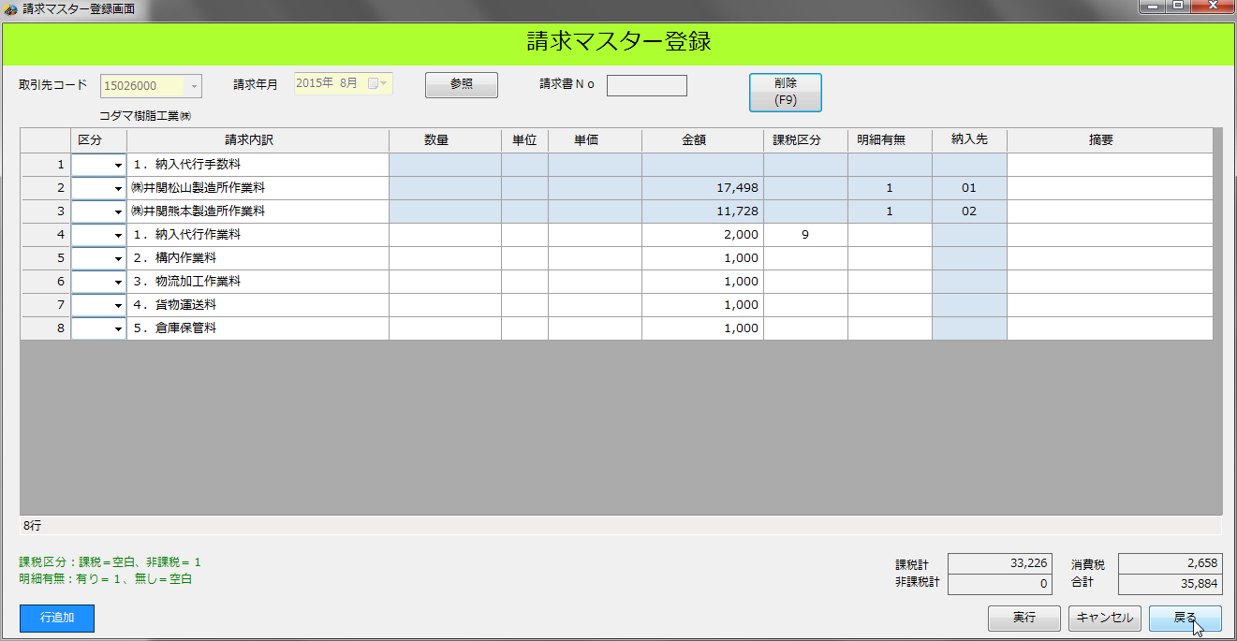
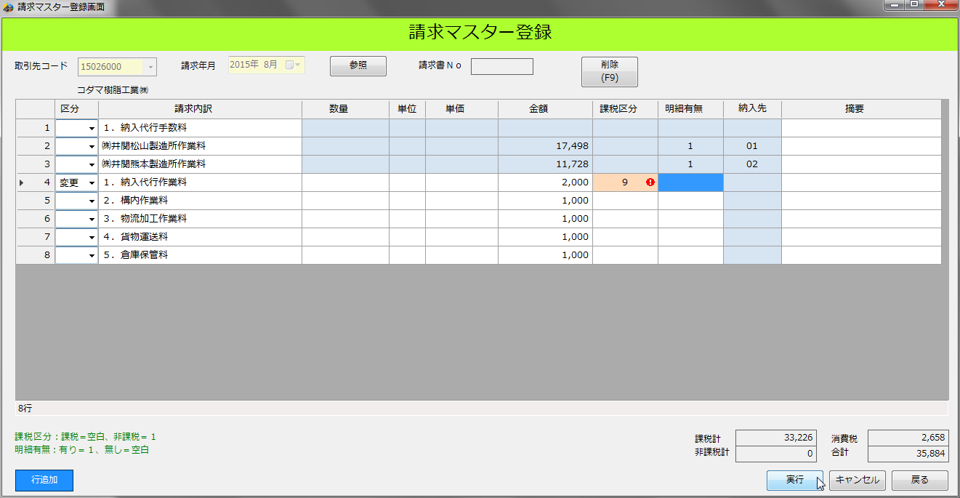

c

 | c

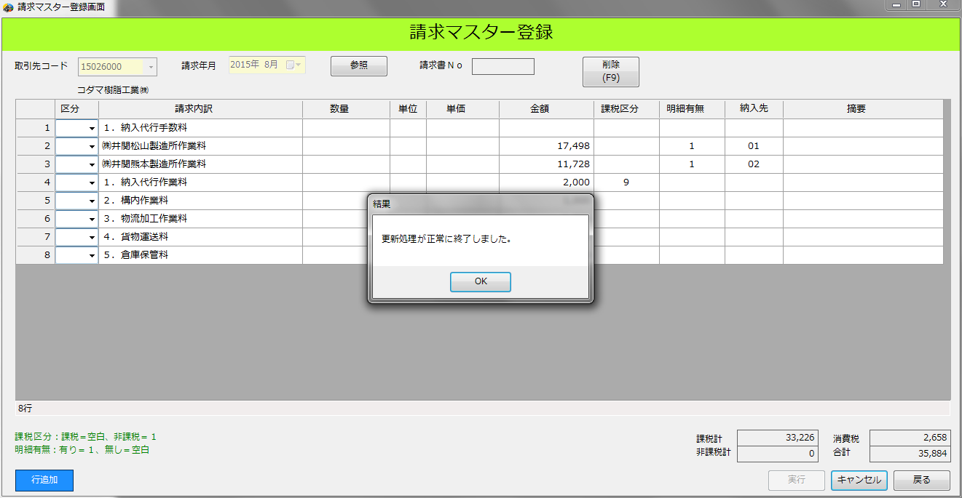

 |  | 1

